상품제안서
미니캡슐 C세트 구급함 | 상품코드: S21703

 |  |  |  |  |  |  | 02-713-8555 | www.synergygift.co.kr
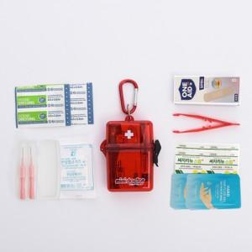

【상세/제작정보】 | <p><span style="background-color: rgb(255, 255, 255); color: rgb(17, 17, 17); font-family: &quot;Apple SD Gothic Neo&quot;, &quot;Malgun Gothic&quot;, &quot;맑은 고딕&quot;, sans-serif; font-size: 13.3333px;">구성품 핀셋 &gt; 클리어드레싱(소)</span>​ 변경되어 출고됩니다</p>

【인쇄/포장옵션】 | 실크, 스티커 / 포장지포장

【공급단가】 | 수량 | 200~ | 500~ | 1,000~ | 3,000~ | 5,000~
*VAT별도 | 단가 | 5,940원 | 5,720원 | 5,500원 | 5,280원 | 5,140원

【상품 URL】 | https://www.synergygift.co.kr:443/src/goods_detail.php?gdno=21703

